상품제안서
슈미트 황토온숨 전기찜질기 | 상품코드: S44763

 |  |  |  |  |  |  | 02-713-8555 | www.synergygift.co.kr
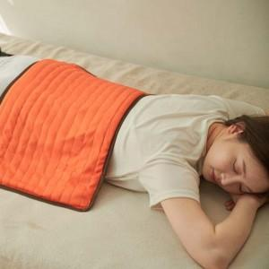 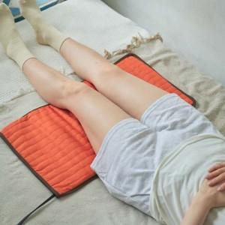

【상세/제작정보】

【인쇄/포장옵션】 | 스티커 / 포장지포장

【공급단가】 | 수량 | 20~ | 100~ | 300~ | 500~ | 1,000~
*VAT별도 | 단가 | 33,250원 | 31,940원 | 30,630원 | 29,840원 | 29,060원

【상품 URL】 | https://www.synergygift.co.kr:443/src/goods_detail.php?gdno=44763

